2.Pivot VC
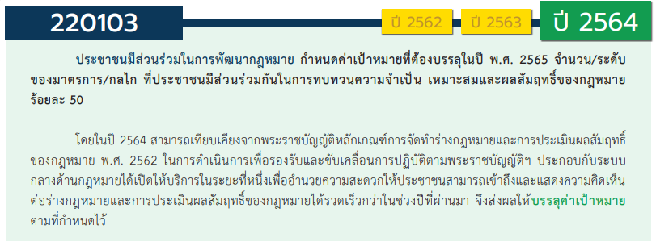
องค์ประกอบ/ปัจจัย | ปีงบประมาณ
 | 2561 | 2562 | 2563 | 2564 | 2565 | รวมจำนวนโครงการทั้งหมด
220103V01 | 3 | 4 | 3 | 1 | 5 | 16
220103F0101 | 1 |  | 1 |  |  | 2
220103F0102 |  | 1 |  |  |  | 1
220103F0103 | 2 | 2 | 1 | 1 | 5 | 11
220103F0104
220103F0105 |  | 1 | 1 |  |  | 2
220103V02 | 3 | 3 | 4 | 6 | 5 | 21
220103F0201 | 2 | 3 | 3 | 6 | 4 | 18
220103F0202 |  |  | 1 |  |  | 1
220103F0203
220103F0204 | 1 |  |  |  |  | 1
220103F0205 |  |  |  |  | 1 | 1
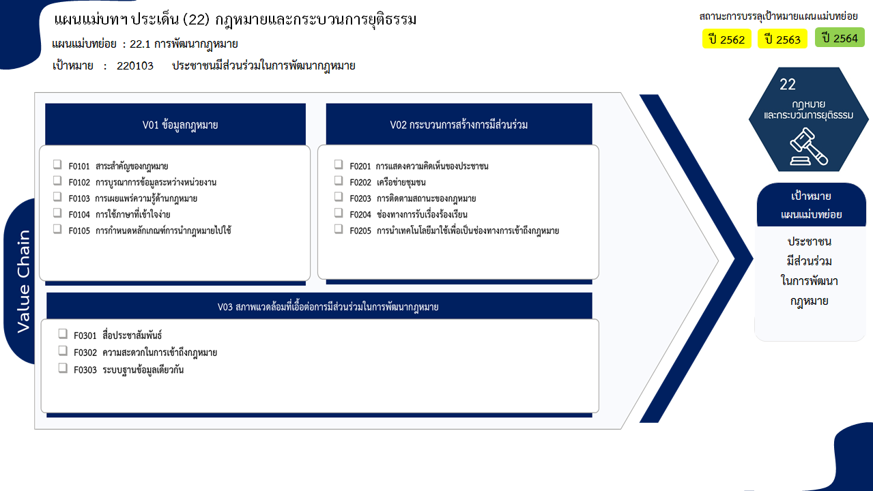
2 โครงการ
1 โครงการ
2 โครงการ
รวม 16 โครงการ
11 โครงการ
0 โครงการ
รวม 21 โครงการ
18 โครงการ
1 โครงการ
1 โครงการ
1 โครงการ
0 โครงการ
รวม 8 โครงการ
2 โครงการ
3 โครงการ
3 โครงการ
รวมทั้งสิ้น 45 โครงการ
220103V03 |  | 2 | 1 | 3 | 2 | 8
220103F0301 |  |  |  | 1 | 1 | 2
220103F0302 |  | 1 |  | 1 | 1 | 3
220103F0303 |  | 1 | 1 | 1 |  | 3
รวมจำนวนโครงการทั้งหมด | 6 | 9 | 8 | 10 | 12 | 45

4.รวม
โครงการภายใต้เป้าหมายแผนแม่บทย่อย: 220103 ประชาชนมีส่วนร่วมในการพัฒนากฎหมาย
กรุณา Log in เข้าระบบ eMENSCR ก่อนดำเนินการ Click ที่ link โครงการนั้น ๆ
หมายเหตุ : หากไม่ Login จะไม่สามารถดูรายละเอียดโครงการได้
โครงการที่ปรากฎเป็นโครงการที่ผ่านการอนุมัติจากผู้บริหาร (M7) ของหน่วยงานเท่านั้น (ข้อมูล ณ เดือนมีนาคม 2565)

ชื่อโครงการ / การดำเนินงาน | ปีงบประมาณ | วันที่เริ่มต้นโครงการ | วันที่สิ้นสุดโครงการ | หน่วยงานระดับกองหรือเทียบเท่า | หน่วยงานระดับกรมหรือเทียบเท่า | หน่วยงานระดับกระทรวงหรือเทียบเท่า | ประเภทโครงการ | องค์ประกอบ | ปัจจัย
การจัดทำรายงานประมวลความคิดเห็นจากการบังคับใช้กฎหมายและปัญหาที่เกิดขึ้นจากการบังคับใช้กฎหมาย | 2561 | กันยายน 2561 | ธันวาคม 2561 | กรมพระธรรมนูญ | สำนักงานปลัดกระทรวงกลาโหม | กระทรวงกลาโหม |  | 220103V01 | 220103F0103
โครงการรวบรวมกฎหมาย กฎ หนังสือเวียน แนวปฏิบัติ คำสั่ง มติคณะรัฐมนตรี คำพิพากษา คำวินิจฉัย และความเห็นของหน่วยงาน | 2561 | กันยายน 2561 | ธันวาคม 2561 | กรมพระธรรมนูญ | สำนักงานปลัดกระทรวงกลาโหม | กระทรวงกลาโหม |  | 220103V01 | 220103F0103
การจัดทำคู่มือการบริหารจัดการข้อเสนอแนะ ติชม และข้อร้องเรียนของสำนักงานปลัดสำนักนายกรัฐมนตรี | 2561 | ตุลาคม 2560 | กันยายน 2561 | กลุ่มพัฒนาระบบบริหาร | สำนักงานปลัดสำนักนายกรัฐมนตรี | สำนักนายกรัฐมนตรี |  | 220103V02 | 220103F0204
การสร้างกลไกการให้ประชาชนมีส่วนร่วมจัดทำร่างกฎหมายที่สำคัญรวมถึงการให้ความช่วยเหลือทางกฎหมาย | 2561 | ตุลาคม 2560 | กันยายน 2562 | กองกฎหมาย | สำนักงานปลัดกระทรวงดิจิทัลเพื่อเศรษฐกิจและสังคม | กระทรวงดิจิทัลเพื่อเศรษฐกิจและสังคม |  | 220103V02 | 220103F0201
โครงการสนับสนุนส่งเสริมให้มีกลไกการออกกฎหมายที่ดีและเท่าที่จำเป็น รวมทั้งมีกลไกในการทบทวนกฎหมายที่มีผลใช้บังคับแล้วให้สอดคล้องกับรัฐธรรมนูญ | 2561 | มิถุนายน 2561 | ธันวาคม 2565 | กองยุทธศาสตร์ สำนักงานยุทธศาสตร์ตำรวจ | สำนักงานตำรวจแห่งชาติ | หน่วยงานขึ้นตรงนายกรัฐมนตรี |  | 220103V02 | 220103F0201
จัดทำประกาศ กสทช. เรื่องมาตรการคุ้มครองสิทธิของผู้ใช้บริการโทรคมนาคมเกี่ยวกับข้อมูลส่วนบุคคล สิทธิในความเป็นส่วนตัวและเสรีภาพในการสื่อสารถึงกันโดยทางโทรคมนาคม | 2561 | เมษายน 2561 | ธันวาคม 2563 | สำนักยุทธศาสตร์และการงบประมาณ | สำนักงานคณะกรรมการกิจการกระจายเสียง กิจการโทรทัศน์และกิจการโทรคมนาคมแห่งชาติ (สำนักงาน กสทช.) | องค์กรอิสระ |  | 220103V01 | 220103F0101
กลไกสำหรับประชาชนในการแสดงความคิดเห็นในเรื่องเกี่ยวกับการบังคับใช้กฎหมาย | 2562 | ตุลาคม 2561 | ธันวาคม 2564 | กรมพระธรรมนูญ | สำนักงานปลัดกระทรวงกลาโหม | กระทรวงกลาโหม |  | 220103V02 | 220103F0201
โครงการการเผยแพร่ให้ความรู้ทางกฎหมายแก่ประชาชน | 2562 | ตุลาคม 2561 | ธันวาคม 2564 | กรมพระธรรมนูญ | สำนักงานปลัดกระทรวงกลาโหม | กระทรวงกลาโหม |  | 220103V01 | 220103F0103
การพัฒนากระบวนการจัดทำและตรวจพิจารณาร่างกฎหมาย | 2562 | ตุลาคม 2561 | กันยายน 2562 | กองกฎหมาย | สำนักงานประกันสังคม | กระทรวงแรงงาน |  | 220103V01 | 220103F0105
การจัดทำหลักสูตรอบรมให้ความรู้ทางด้านกฎหมายแก่ประชาชน | 2562 | มกราคม 2562 | กันยายน 2563 | กองกฎหมาย | สำนักงานปลัดกระทรวงดิจิทัลเพื่อเศรษฐกิจและสังคม | กระทรวงดิจิทัลเพื่อเศรษฐกิจและสังคม |  | 220103V01 | 220103F0103
โครงการประเมินผลสัมฤทธิ์ของกฎหมายศุลกากร | 2562 | มกราคม 2562 | กันยายน 2563 | กองกฎหมาย (กกม.) | กรมศุลกากร | กระทรวงการคลัง |  | 220103V02 | 220103F0201
จัดทำฐานข้อมูลระบบสารสนเทศกลาง เพื่อรองรับการดำเนินการตามมาตรา 77 | 2562 | ตุลาคม 2561 | ธันวาคม 2563 | สำนักงานเลขาธิการ | สำนักงานคณะกรรมการกฤษฎีกา | สำนักนายกรัฐมนตรี |  | 220103V03 | 220103F0303
โครงการประสานความร่วมมือระหว่างภาครัฐและภาคเอกชน | 2562 | ตุลาคม 2561 | กันยายน 2563 | สำนักงานศุลกากรตรวจสินค้าท่าอากาศยานสุวรรณภูมิ (สสภ.) | กรมศุลกากร | กระทรวงการคลัง |  | 220103V01 | 220103F0102
การจัดทำร่างพระราชบัญญัติว่าด้วยการเข้าชื่อเสนอกฎหมาย พ.ศ. .... | 2562 | ตุลาคม 2561 | กันยายน 2562 | สำนักนโยบายและแผน | สำนักงานเลขาธิการสภาผู้แทนราษฎร | หน่วยงานของรัฐสภา |  | 220103V03 | 220103F0302
การจัดทำคู่มือการดำเนินการตามกระบวนการรับฟังความคิดเห็นตามรัฐธรรมนูญแห่งราชอาณาจักรไทย มาตรา 77 วรรคสอง ของสำนักงานเลขาธิการสภาผู้แทนราษฎร | 2562 | ตุลาคม 2561 | กันยายน 2562 | สำนักนโยบายและแผน | สำนักงานเลขาธิการสภาผู้แทนราษฎร | หน่วยงานของรัฐสภา |  | 220103V02 | 220103F0201
โครงการพัฒนาระบบกลางด้านกฏหมายและกระบวนการยุติธรรม | 2563 | ตุลาคม 2562 | กันยายน 2563 | - | สำนักงานพัฒนารัฐบาลดิจิทัล | สำนักนายกรัฐมนตรี |  | 220103V03 | 220103F0303
โครงการปรับปรุงกฎหมาย ระเบียบ ข้อบังคับ | 2563 | ตุลาคม 2562 | กันยายน 2563 | กองนโยบายและแผน | มหาวิทยาลัยราชภัฏวไลยอลงกรณ์ ในพระบรมราชูปถัมภ์ | กระทรวงการอุดมศึกษา วิทยาศาสตร์ วิจัยและนวัตกรรม |  | 220103V01 | 220103F0101
บริหารและพัฒนาศูนย์ส่งเสริมและพัฒนาเครือข่ายชุมชนท้องถิ่นด้านประชาธิปไตย | 2563 | ตุลาคม 2562 | กันยายน 2563 | คณะมนุษยศาสตร์และสังคมศาสตร์ | มหาวิทยาลัยราชภัฏกำแพงเพชร | กระทรวงการอุดมศึกษา วิทยาศาสตร์ วิจัยและนวัตกรรม |  | 220103V02 | 220103F0202
โครงการจัดทำบทวิเคราะห์กระบวนการรับฟังความคิดเห็นของประชาชนและผู้เกี่ยวข้อง ต่อผลกระทบของร่างกฎหมายในชั้นการพิจารณาของวุฒิสภาหรือคณะกรรมาธิการ | 2563 | ตุลาคม 2562 | กันยายน 2563 | สำนักนโยบายและแผน | สำนักงานเลขาธิการวุฒิสภา | หน่วยงานของรัฐสภา |  | 220103V02 | 220103F0201
(เต็มปี) โครงการจัดทำบทวิเคราะห์กระบวนการรับฟังความคิดเห็นของประชาชนและผู้เกี่ยวข้อง ต่อผลกระทบของร่างกฎหมายในชั้นการพิจารณาของวุฒิสภาหรือคณะกรรมาธิการ | 2563 | ตุลาคม 2562 | กันยายน 2563 | สำนักนโยบายและแผน | สำนักงานเลขาธิการวุฒิสภา | หน่วยงานของรัฐสภา |  | 220103V02 | 220103F0201
การจัดให้มีกลไกช่วยเหลือประชาชนในการจัดทำและเสนอร่างกฎหมาย | 2563 | เมษายน 2563 | กันยายน 2563 | สำนักนโยบายและแผน | สำนักงานเลขาธิการสภาผู้แทนราษฎร | หน่วยงานของรัฐสภา |  | 220103V01 | 220103F0105
การดำเนินการตามกระบวนงานรับฟังความคิดเห็นและวิเคราะห์ผลกระทบที่อาจเกิดขึ้นจากกฎหมายตามรัฐธรรมนูญแห่งราชอาณาจักรไทย มาตรา 77 วรรคสอง | 2563 | ตุลาคม 2562 | กันยายน 2563 | สำนักนโยบายและแผน | สำนักงานเลขาธิการสภาผู้แทนราษฎร | หน่วยงานของรัฐสภา |  | 220103V02 | 220103F0201
โครงการให้ทุนสนับสนุนการศึกษาวิจัยทางวิชาการ เงินสมนาคุณผลงานทางวิชาการและบทความทางวิชาการ | 2563 | มกราคม 2563 | กันยายน 2563 |  | สำนักงานศาลรัฐธรรมนูญ | ศาล |  | 220103V01 | 220103F0103
การพัฒนากฎหมาย (ปีงบประมาณ 2564) | 2564 | ตุลาคม 2563 | กันยายน 2564 | กองนิติการ | กรมสวัสดิการและคุ้มครองแรงงาน | กระทรวงแรงงาน |  | 220103V02 | 220103F0201
พัฒนาความรู้กฎหมายแก่นักเรียนชั้นมัธยมศึกษาในพื้นที่ อ.คอลงลาน (ONE DAY LAW) | 2564 | ตุลาคม 2563 | กันยายน 2564 | คณะมนุษยศาสตร์และสังคมศาสตร์ | มหาวิทยาลัยราชภัฏกำแพงเพชร | กระทรวงการอุดมศึกษา วิทยาศาสตร์ วิจัยและนวัตกรรม |  | 220103V02 | 220103F0201
โครงการจัดทำรายงานผลการดำเนินการตามแนวทางการปรับปรุงโทษประหารชีวิตตามมติคณะรัฐมนตรี เมื่อวันที่ 26 กรกฎาคม 2559 ประจำปีงบประมาณ พ.ศ. 2564 | 2564 | กันยายน 2564 | กันยายน 2564 | สถาบันวิจัยและพัฒนากระบวนการยุติธรรม | สำนักงานกิจการยุติธรรม | กระทรวงยุติธรรม |  | 220103V03 | 220103F0301
โครงการสำรวจความคิดเห็นของประชาชน (Poll) เรื่อง การปรับปรุงกฎหมายเพื่อป้องกันอันตรายจากผู้กระทำความผิดผู้พ้นโทษที่มีลักษณะเป็นภัยต่อสังคม | 2564 | มิถุนายน 2564 | กรกฎาคม 2564 | สถาบันวิจัยและพัฒนากระบวนการยุติธรรม | สำนักงานกิจการยุติธรรม | กระทรวงยุติธรรม |  | 220103V02 | 220103F0201
การจัดทำคำอธิบายประกอบร่างกฎหมายที่ประชาชนสามารถเข้าใจได้ง่าย | 2564 | ตุลาคม 2563 | กันยายน 2564 | สำนักงานเลขาธิการ | สำนักเลขาธิการคณะรัฐมนตรี | สำนักนายกรัฐมนตรี |  | 220103V01 | 220103F0103
จัดทำฐานข้อมูลระบบสารสนเทศกลาง เพื่อรองรับการดำเนินการตามมาตรา 77 | 2564 | ตุลาคม 2563 | กันยายน 2564 | สำนักงานเลขาธิการ | สำนักงานคณะกรรมการกฤษฎีกา | สำนักนายกรัฐมนตรี |  | 220103V03 | 220103F0303
โครงการ การดำเนินการทางวินัย การอุทธรณ์และการร้องทุกข์ของข้าราชการครูและบุคลากรทางการศึกษาในพื้นที่รับผิดชอบของสำนักงานศึกษาธิการภาค 12 ปีงบประมาณ พ.ศ. 2564 | 2564 | ตุลาคม 2563 | กันยายน 2564 | สำนักงานศึกษาธิการภาค 12 (ขอนแก่น) | สำนักงานปลัดกระทรวงศึกษาธิการ | กระทรวงศึกษาธิการ |  | 220103V03 | 220103F0302
โครงการประสานความร่วมมือระหว่างภาครัฐและภาคเอกชน | 2564 | ตุลาคม 2563 | กันยายน 2564 | สำนักงานศุลกากรท่าเรือกรุงเทพ (สทก.) | กรมศุลกากร | กระทรวงการคลัง |  | 220103V02 | 220103F0201
โครงการจัดทำบทวิเคราะห์กระบวนการรับฟังความคิดเห็นของประชาชนและผู้เกี่ยวข้อง ต่อผลกระทบของร่างกฎหมายในชั้นการพิจารณาของวุฒิสภาหรือคณะกรรมาธิการ | 2564 | ตุลาคม 2563 | กันยายน 2564 | สำนักนโยบายและแผน | สำนักงานเลขาธิการวุฒิสภา | หน่วยงานของรัฐสภา |  | 220103V02 | 220103F0201
โครงการเสริมสร้างความรู้ความเข้าใจในการเข้าชื่อเสนอกฎหมายของประชาชน | 2564 | ตุลาคม 2563 | กันยายน 2564 | สำนักนโยบายและแผน | สำนักงานเลขาธิการสภาผู้แทนราษฎร | หน่วยงานของรัฐสภา |  | 220103V02 | 220103F0201
โครงการประเมินผลสัมฤทธิ์ของกฎหมายศุลกากร (ระยะที่ 2) | 2565 | ตุลาคม 2564 | กันยายน 2565 | กองกฎหมาย (กกม.) | กรมศุลกากร | กระทรวงการคลัง |  | 220103V02 | 220103F0201
โครงการภายใต้แผนพัฒนากฎหมายการคุ้มครองผู้บริโภค | 2565 | ตุลาคม 2564 | กันยายน 2565 | กองกฎหมายและคดี | สำนักงานคณะกรรมการคุ้มครองผู้บริโภค | สำนักนายกรัฐมนตรี |  | 220103V02 | 220103F0201
โครงการประสานความร่วมมือระหว่างภาครัฐและภาคเอกชน | 2565 | ตุลาคม 2564 | กันยายน 2565 | สำนักงานศุลกากรท่าเรือกรุงเทพ (สทก.) | กรมศุลกากร | กระทรวงการคลัง |  | 220103V02 | 220103F0201
โครงการการเสริมสร้างความรู้ความเข้าใจในการเข้าชื่อเสนอกฎหมายของประชาชน | 2565 | ตุลาคม 2564 | กันยายน 2565 | สำนักนโยบายและแผน | สำนักงานเลขาธิการสภาผู้แทนราษฎร | หน่วยงานของรัฐสภา |  | 220103V02 | 220103F0201
...

